≪例≫支出経費内訳書
記載例
支出経費 内訳

団体名 |  |  | ××実行委員会 |  | 事業名 |  | ×××イベント交流事業
（申請した内容と同じ）団体名、事業名を記入
経費項目ごとに並べて日付順
№は、貼付台紙の連番と一致
月 | 日 | 摘要 |  |  |  |  |  | 支出金額 | №
 |  | 経費項目 |  | 支払先 |  | 内容
10 | 10 | 消耗品費 |  | The Supermarket |  | ゴミ袋 400円×2個 |  | 800 | 1
10 | 10 | 消耗品費 |  | △△商事 |  | コピー用紙、インク |  | 6,000 | 2
支払先（店名や会社名、個人名など）を記入
11 | 19 | 消耗品費 |  | THE SHOP |  | (スタッフ用)お茶 100円×30本 |  | 3,000 | 3
消耗品費 |  |  |  |  |  | 計 |  | 9,800
11 | 19 | 役務費 |  | ××保険 |  | 11/20分 傷害保険 |  | 2,000 | 4
役務費 |  |  |  |  |  | 計 |  | 2,000
9 | 20 | 委託料 |  | 〇〇プリント |  | チラシ印刷 10円×500枚 |  | 5,000 | 5
11 | 20 | 委託料 |  | サウンド△△ |  | 音響(設置、撤去) |  | 40,000 | 6
委託料 |  |  |  |  |  | 計 |  | 45,000
11 | 19 | 使用料及び賃借料 |  | 唐津 次郎 他(1名分) |  | 11/19 軽トラック(@3,000×2台) |  | 6,000 | 7
使用料及び賃借料 |  |  |  |  |  | 計 |  | 6,000
11 | 20 | 謝金 |  | ☆☆唐津 |  | 出演料 |  | 20,000 | 8
謝金 |  |  |  |  |  | 計 |  | 20,000
合 計 |  |  |  |  |  |  |  | ¥82,800

①領収書を経費項目ごとに分け、（支払い）日付順に並び変える。
②「がんばる地域応援事業決算書」の支出の部に記載した各経費項目ごとに、領収書の
（支払い）日付の早い方から、支払先、内容、支出金額を記入していき、各経費項目の
合計額（小計）を出す。
③事業のすべての支出が終わったら、貼付台紙に合わせて領収書番号を順に記入する。
④すべての金額の合計を出す。

≪例≫領収書台紙【OK】
①
②
③
【事業名】 | 【支出金額】 |  | 【領収書等№】
●●●●●事業 | ●,●●● | 円
【経費項目】 消耗品費 ・ 光熱水費 ・役務費 ・ 印刷製本費 ・ 委託料 ・ 使用料及び賃借料 ・ 謝金
備品購入費 ・ 工事請負費 ・ その他諸経費
★手書き記入欄
① 【支出金額】 領収書の額面金額を記入
② 【経費項目】 該当するものを「〇（丸印）」で囲む
③【領収書等№】支出経費内訳（一覧）の№と一致
※【事業名】はじめに入力をして、印刷すると便利です。

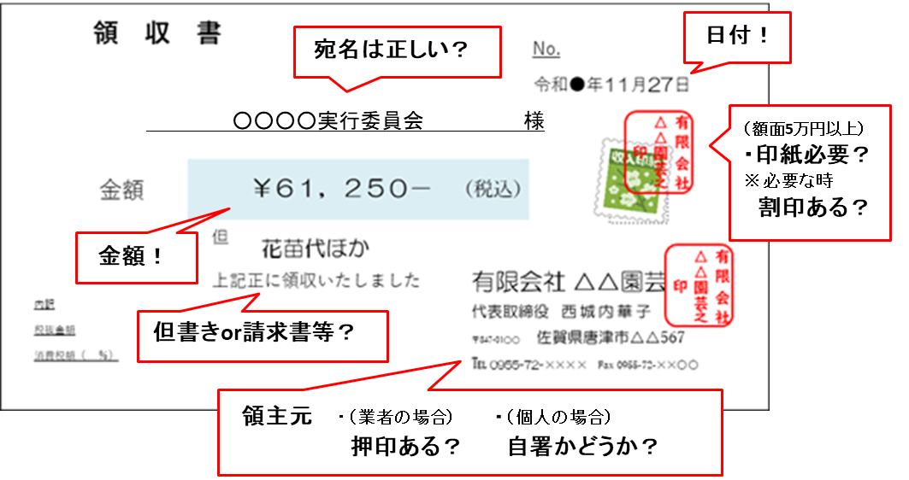

★ 基本的に、貼付台紙1枚につき領収書1枚です。
領収日がちがう領収書や経費項目がちがう領収書は 、別の台紙に
貼付けてください。
※「領収日も経費項目も同じ」領収書であれば、同じ台紙に貼り
付けていただいても構いません。
★複数枚貼り付ける場合であっても、宛名、日付、金額、但書き、
領収元などがはっきり見えるように貼り付けてください。

特記事項があれば余白に記入
※特記事項

≪例≫領収書台紙【NG】
②
【事業名】 | 【支出金額】 |  | 【領収書等№】
●●●●●事業 | ●,●●● | 円
【経費項目】 消耗品費 ・ 光熱水費 ・役務費 ・ 印刷製本費 ・ 委託料 ・ 使用料及び賃借料 ・ 謝金
注意！
備品購入費 ・ 工事請負費 ・ その他諸経費
★ 領収書と領収書、または領収書と請求書等を1枚の貼付台紙に貼る場合でも
重ね貼りは絶対にしないでください。
重ね貼りをすると、宛名や日付、金額、但書き、領収元が隠れてしまう
ため、コピーをしたときにそれらの内容を確認することができません。
★台紙に貼れない大きさの領収書（例：A4サイズの領収書）などは、
台紙に貼らずに、コピーをご提出ください。

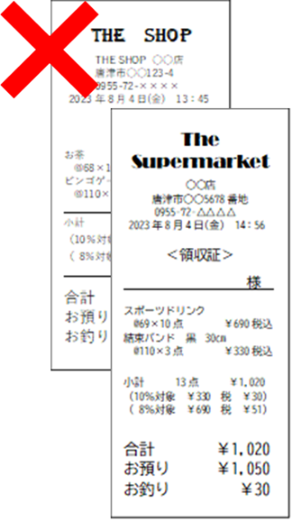
例
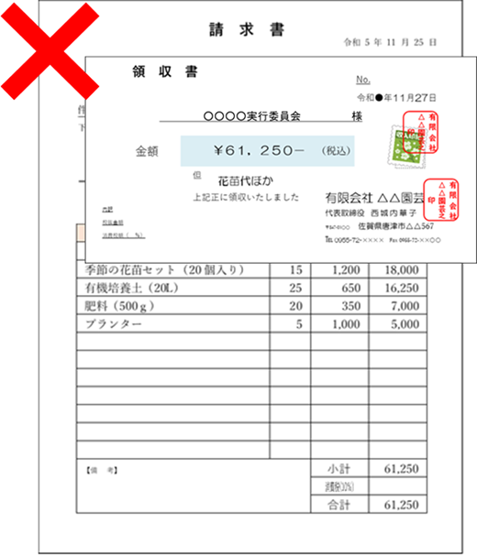

重ねない！

宛名ない！

見えない！

重ね貼りは、コピーすると
支払内容が確認できません。
悪い例です ・・・

※特記事項

